Лист1
 | X | Y | Z | OK | Поворот |  |  |  |  | X | Y | Z | OK
A | 0 | 0 | 6 | 1 | 0.53 | -0.84 | 0 | 0.01 | A' | 5.1 | 3.12 | 0 | 0.94
B | 0 | 0 | 0 | 1 | 0 | 0.15 | 0 | 0.1 | B' | 0 | 0 | 0 | 1
C | 6 | 0 | 0 | 1 | 0.85 | 0.52 | 0 | -0.01 | C' | 3.18 | -5.04 | 0 | 1.06
D | 6 | 0 | 6 | 1 | 0 | 0 | 0 | 1 | D' | 8.28 | -1.92 | 0 | 1
E | 0 | 6 | 6 | 1 |  |  |  |  | E' | 5.1 | 4.02 | 0 | 1.54
F | 0 | 6 | 0 | 1 | Коэффициенты искажения |  |  |  | F' | 0 | 0.9 | 0 | 1.6
G | 6 | 6 | 0 | 1 | f(x) | 0.855 |  |  | G' | 3.18 | -4.14 | 0 | 1.66
H | 6 | 6 | 6 | 1 | f(y) | 0.525 |  |  | H' | 8.28 | -1.02 | 0 | 1.6
I | 3 | 8 | 0 | 1 | f(z) | 0.979 |  |  | I' | 1.59 | -1.32 | 0 | 1.83
J | 3 | 8 | 6 | 1 |  |  |  |  | J' | 6.69 | 1.8 | 0 | 1.77

φ | 45 |  |  |  |  |  |  |  |  | X | Y | Z | OK
θ | 30 |  |  |  |  |  |  |  |  | 5.425531915 | 3.319148936 | 0 | 1
ζ | 10 |  |  |  |  |  |  |  |  | 0 | 0 | 0 | 1
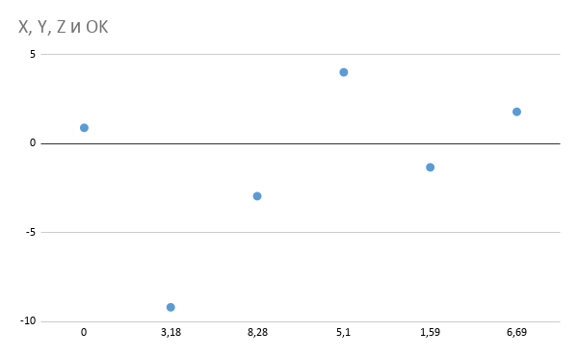
 |  |  |  |  |  |  |  |  |  | 3 | -4.754716981 | 0 | 1
 |  |  |  |  |  |  |  |  |  | 8.28 | -1.92 | 0 | 1
 |  |  |  |  |  |  |  |  |  | 3.311688312 | 2.61038961 | 0 | 1
 |  |  |  |  |  |  |  |  |  | 0 | 0.5625 | 0 | 1
 |  |  |  |  |  |  |  |  |  | 1.915662651 | -2.493975904 | 0 | 1
 |  |  |  |  |  |  |  |  |  | 5.175 | -0.6375 | 0 | 1
 |  |  |  |  |  |  |  |  |  | 0.868852459 | -0.7213114754 | 0 | 1
 |  |  |  |  |  |  |  |  |  | 3.779661017 | 1.016949153 | 0 | 1

